Sheet1
De nye Diehl målere præsenterer fremløb anderledes end Kamstrupmåleren.
På Kamstrup måleren blev den gennemsnitlige- fremløbstemperatur og returløbstemperatur vist på måleren.
På Diehl måleren får man ikke vist den gennemsnitlige- fremløbstemperatur og returløbstemperatur.
Man skal derfor selv lave beregningen, for at finde frem den gennemsnitlige- fremløbstemperatur og returløbstemperatur.
Nedenfor er lavet en beregningstabel, som beregner den gennemsnitlige- fremløbstemperatur og returløbstemperatur.
For den periode, hvor du vil beregne din gennemsnitlige fremløbs- og returløbs temperatur, skal du bruge forbruget på kWh, M3, fremført energi og returført energi fra måleren.

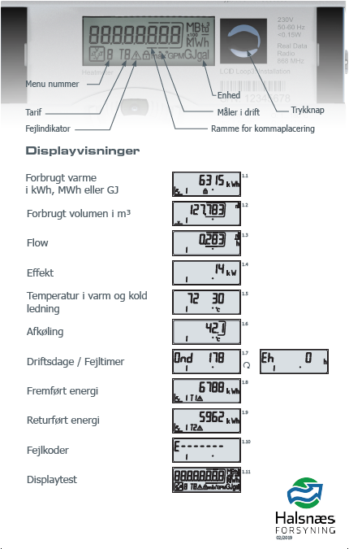
 |  | kWh/mWh
 | Målernr. | 1
 | Tælleværk
 | kWh/MWh (Tæller 1)
 | M3 (Tæller 2)

 | Fremført energi T1 (Tæller 8)
 | Returført energi T2 (Tæller 9)

Tæller 1
Tæller 2
Fremløbstemperatur | forbrugT4 | #DIV/0!
Returløbstemperatur | forbrugT5 | #DIV/0!
Returløbskrav | Opslagsliste | #DIV/0!
Tx (straf) | Tk - Tr | #DIV/0!
kWh/MWh (straf) | T1 * Tx/100 | #DIV/0!

Enhedspris | Fra prisblad | 0.47
Kr. straf | Opkrævning | #DIV/0!
Kr. straf inkl. Moms | Opkrævning inkl. Moms | #DIV/0!

Tæller 8
Fremløb | Returløb
Tf | Tk
<49 | lig fremløb
49 | 49
Tæller 9
50 | 49
51 | 49
52 | 49
53 | 49
54 | 49
55 | 49
56 | 49
57 | 49
58 | 47
59 | 46
60 | 45
61 | 44
62 | 43
63 | 41
64 | 40
65 | 40
66 | 39
67 | 38
68 | 37
69 | 36
70 | 36
71 | 35
72 | 34
73 | 34
74 | 33
75 | 32
76 | 32
77 | 31
78 | 31
79 | 30
80 | 30
>80 | 30

